Prepair
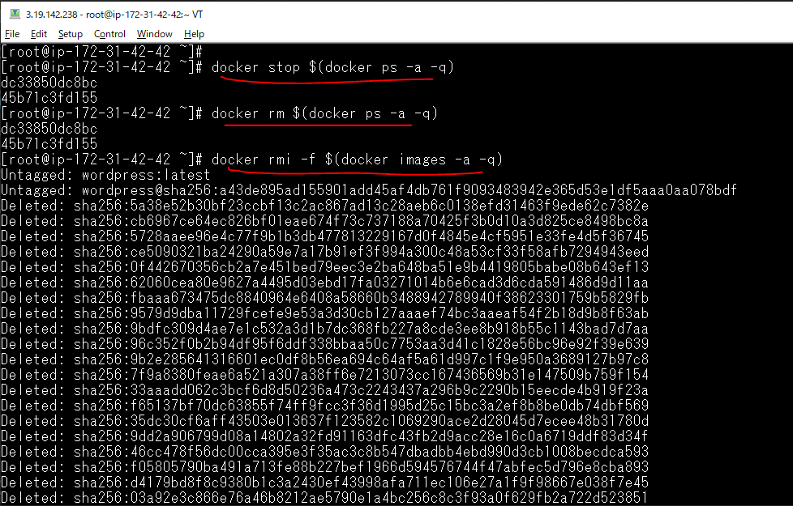
Stop toàn bộ container
 | docker stop $(docker ps -a -q)
Xóa toàn bộ container
 | docker rm $(docker ps -a -q)
Xóa toàn bộ image
 | docker rmi -f $(docker images -a -q)

Workflow
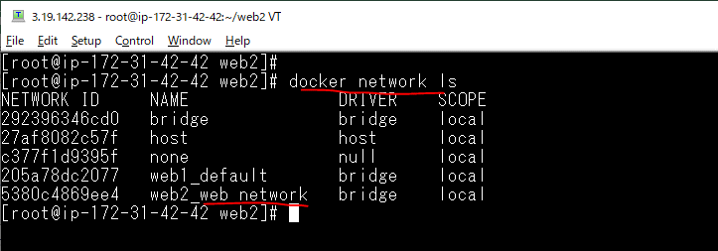
Create web2 folder
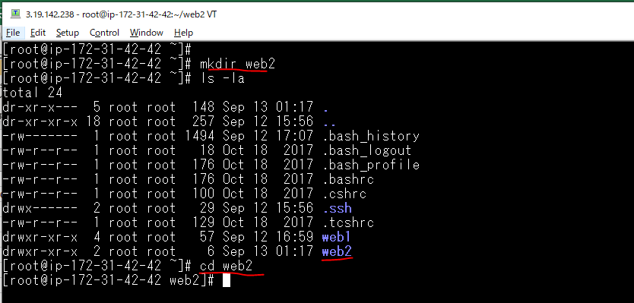

vi docker-compose.yml
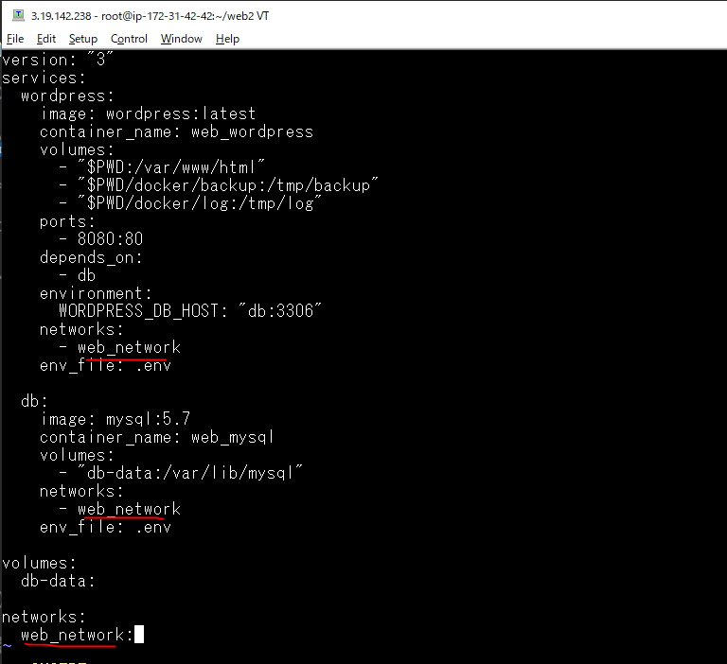

 |  | Để wordpress kết nối được với mysql thì chúng phải cùng trên 1 network đó là web_network

vi .env
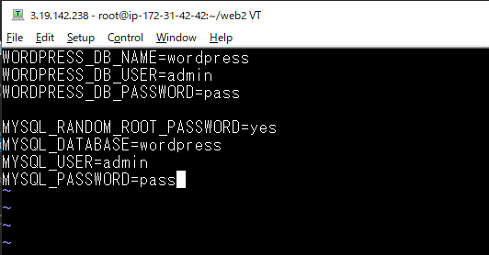

Build container
 | docker-compose up -d
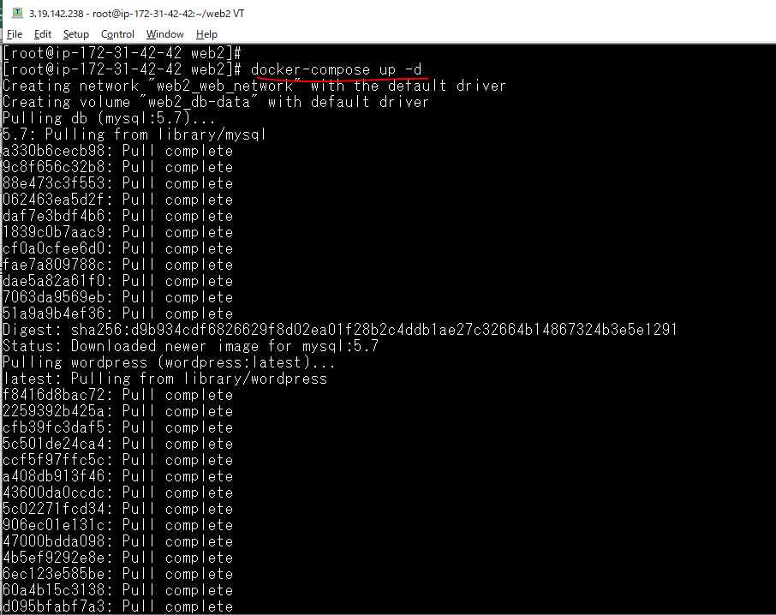

List các container đã được build
 | docker ps

List các volume đã tạo
 | docker image ls

List các network
 | docker network ls

Check browser
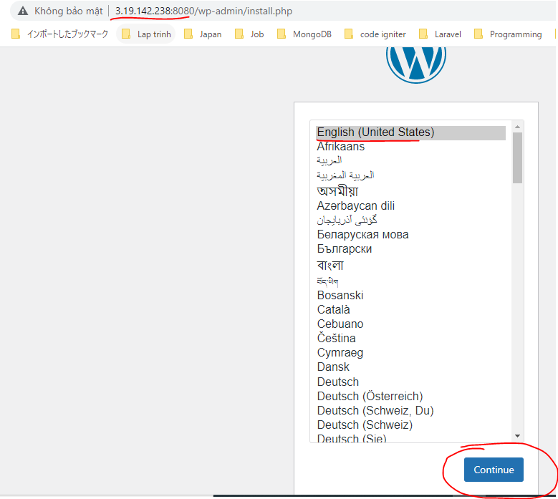
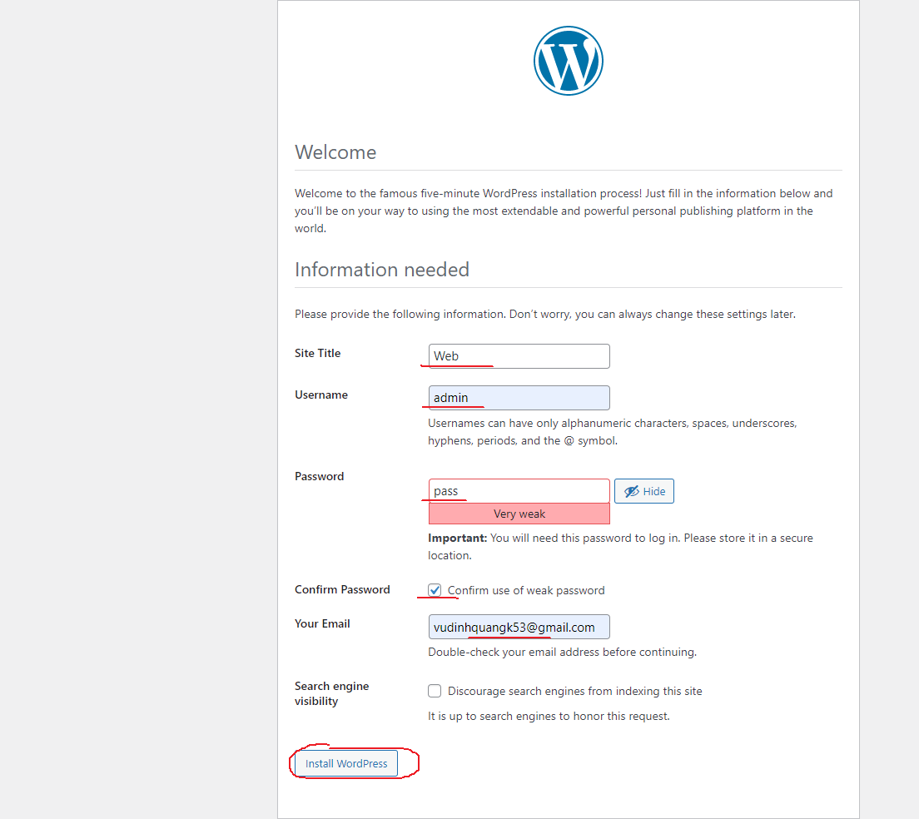
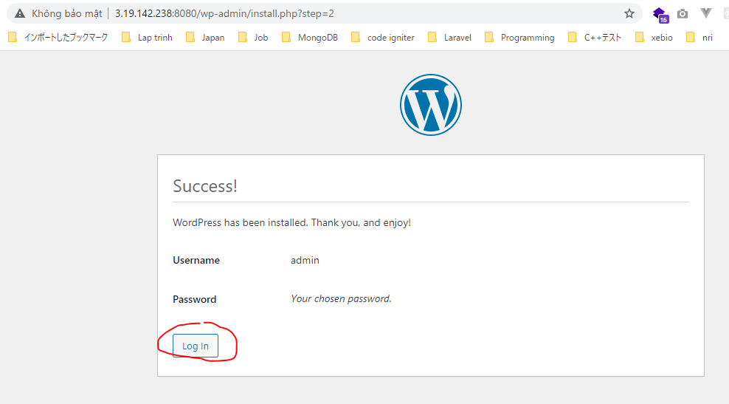
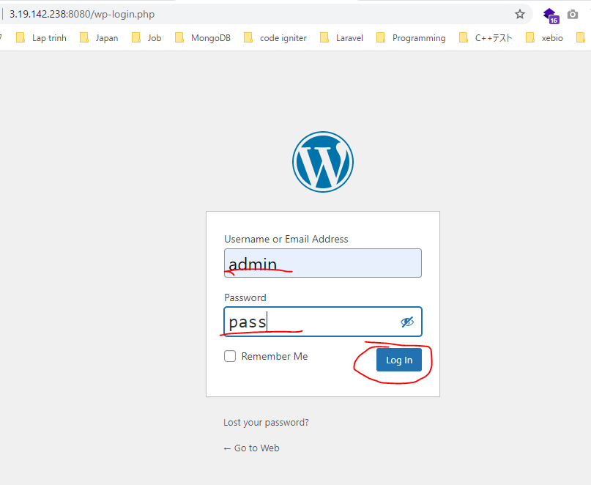
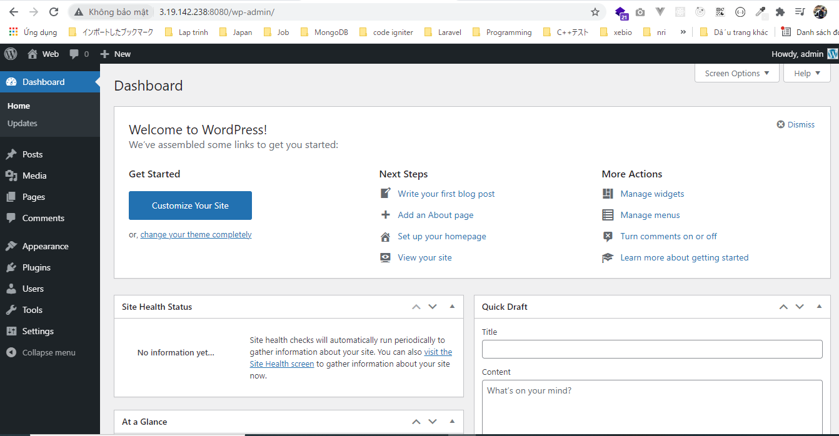
Check browser
 | 3.19.142.238:8080

